Chi tiết địa chất
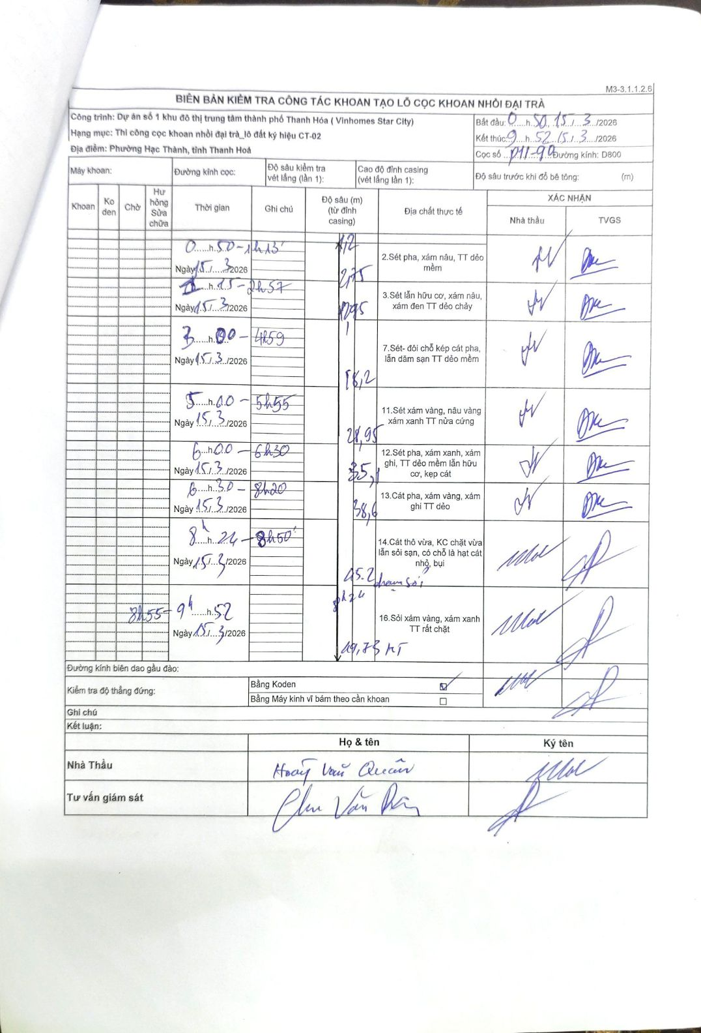
Dự án | Dự án số 1 khu đô thị trung tâm thành phố Thanh Hóa (Vinhomes Star City)
Hạng mục | Thi công cọc khoan nhồi đại trà_lô đất ký hiệu CT-02
Tên bộ phận | Phường Hạc Thành, tỉnh Thanh Hoá
Số hiệu cọc | P11-90
Biên bản số
Đường kính | D800
Bắt đầu thi công | 00:50 15/03/2026
Kết thúc thi công | 09:52 15/03/2026

Địa chất TT | Đường kính | Mô tả lớp thiết kế | Từ (h) | Đến (h) | Cao độ từ | Cao độ đến | T.Gian (h) | Dài (m) | V (m/h) | Ghi chú
1 | D800 | Sét pha, xám nâu, TT dẻo mềm | 00:50 15/03/2026 | 01:13 15/03/2026 | -1.2 | -2.75 | 0.38 | 1.55 | 4.04
2 | D800 | Sét lẫn hữu cơ, xám nâu, xám đen TT dẻo chảy | 01:15 15/03/2026 | 02:57 15/03/2026 | -2.75 | -12.95 | 1.7 | 10.2 | 6
3 | D800 | Sét- đôi chỗ kép cát pha, lẫn dăm sạn TT dẻo mềm | 03:00 15/03/2026 | 04:59 15/03/2026 | -12.95 | -18.2 | 1.98 | 5.25 | 2.65
4 | D800 | Sét xám vàng, nâu vàng xám xanh TT nửa cứng | 05:10 15/03/2026 | 05:55 15/03/2026 | -18.2 | -28.95 | 0.75 | 10.75 | 14.33
5 | D800 | Sét pha, xám xanh, xám ghi, TT dẻo mềm lẫn hữu cơ, kẹp cát | 06:00 15/03/2026 | 06:30 15/03/2026 | -28.95 | -35.1 | 0.5 | 6.15 | 12.3
6 | D800 | Cát pha, xám vàng, xám ghi TT dẻo | 06:30 15/03/2026 | 08:20 15/03/2026 | -35.1 | -38.6 | 1.83 | 3.5 | 1.91
7 | D800 | Cát thô vừa, KC chặt vừa lẫn sỏi sạn, có chỗ là hạt cát nhỏ, bụi | 08:24 15/03/2026 | 08:50 15/03/2026 | -38.6 | -45.2 | 0.43 | 6.6 | 15.23
8 | D800 | Sỏi xám vàng, xám xanh TT rất chặt | 08:55 15/03/2026 | 09:52 15/03/2026 | -45.2 | -49.73 | 0.95 | 4.53 | 4.77 | KT

ẢNH BIÊN BẢN GỐC

